Sheet1
NO | ID REQUEST | TANGGAL | JENIS REQUEST | MODUL/FITUR | ROLE | HALAMAN/MENU | KONDISI SAAT INI | MASALAH / KEBUTUHAN | PERUBAHAN YANG DIMINTA | ACCEPTANCE CRITERIA | PRIORITAS | STATUS | TESTER | TARGET SELESAI | CATATAN | GAMBAR
 | PKL-001 | 27/08/2026 | Penambahan Fitur | Panduan PKL | Industri | Panduan PKL | Belum ada panduan PKL | Kebutuhan : Buatkan panduan PKL berdasarkan fungsi role pembimbing industri | Fitur untuk mengisi panduan PKL untuk industri | Industri mendapatkan panduan cara penggunaan Aplikasi Simonik V2. Untuk panduan PKL nanti saya yang buatkan teksnya yang berlaku untuk semua industri | PRIORITAS | Done |  | 30/08/2026 | Done (existing): modul Panduan PKL dan akses role pembimbing industri sudah tersedia; teks panduan tetap dapat diisi pemilik produk. | -
 | PKL-002 | 27/08/2026 | Perbaikan | Input Alamat Email | - | Page Login | tertulis @ sekolah.sch.id | diganti karena sudah tidak relevan | diganti menjadi : @ simonik.local | Tulisan abu-abu tipisnya diganti sesuai dengan petunjuk sel K5 | PRIORITAS | Done |  | 30/08/2026 | Done: placeholder login/profil diarahkan ke nama@simonik.local; tidak ada placeholder domain sekolah pada surface akun. | 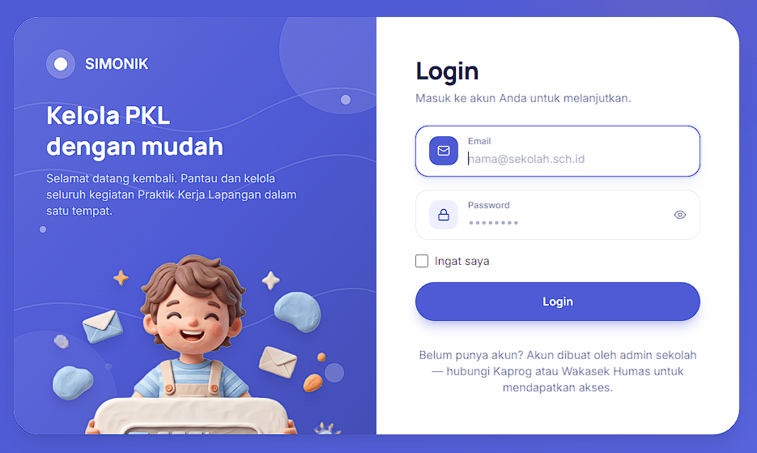
 | PKL-003 | 27/08/2026 | Penambahan Fitur | Fitur Tabel Presensi harian | Admin | Menu Data Absen | 1. Pada tabel Presensi harian, hanya menampilkan data/field jam masuk. 2. Status hadir hanya dianggap ketika murid sudah melakukan presensi pagi. | 1. Masalah tidak ada data time presensi pulang. 2. Status hadir hanya dianggap ketika murid sudah melakukan presensi pagi, apabila murid PKL pergi sebelum waktunya pulang, permasalahannya sistem membaca tetap hadir. | 1. Pada tabel presensi harian, tambahkan data/field Jam Pulang. 2. Kehadiran akan terhitung apabila murid sudah melakukan presensi tiba dan pulang. Apabila salah satu presensi tidak dilakukan oleh murid, maka dianggap tidak hadir. | 1. Pada tabel presensi harian, ada data/field Jam Masuk & Jam Pulang. 2. Jumlah count kehadiran murid akan terhitung 1 hari (dianggap hadir) apabila murid sudah melakukan presensi masuk dan pulang di tanggal yang sama | PRIORITAS | Done |  | 30/08/2026 | Done: roster presensi menampilkan Jam Masuk dan Jam Pulang; record sejak 2026-08-29 dihitung hadir hanya bila keduanya lengkap, histori lama tetap kompatibel.
 | PKL-004 | 27/08/2026 | Penambahan Fitur | Fitur keterlambatan kehadiran | Murid |  | Belum ada data keterlambatan kehadiran | Masih banyak murid yang datang kesiangan di tempat PKL | Penambahan Fitur keterlambatan kehadiran (satuan menit berdasarkan batas waktu masuk kerja) dan tidak bisa melakukan presensi pulang sebelum batas waktu pulang yang sudah di set. | Menampilkan data jumlah keterlambatan pada semua role. Data keterlambatan ini bersifat akumulatif selama periode PKL berlangsung (Terlihat juga card keterlambatan di dashboard role murid) | PRIORITAS | Done |  | 30/08/2026 | Done: menit keterlambatan dihitung dari jam masuk industri, diakumulasi pada periode PKL, tampil pada riwayat/monitor/dashboard siswa, dan checkout WFO/proxy dibatasi jam pulang server. | 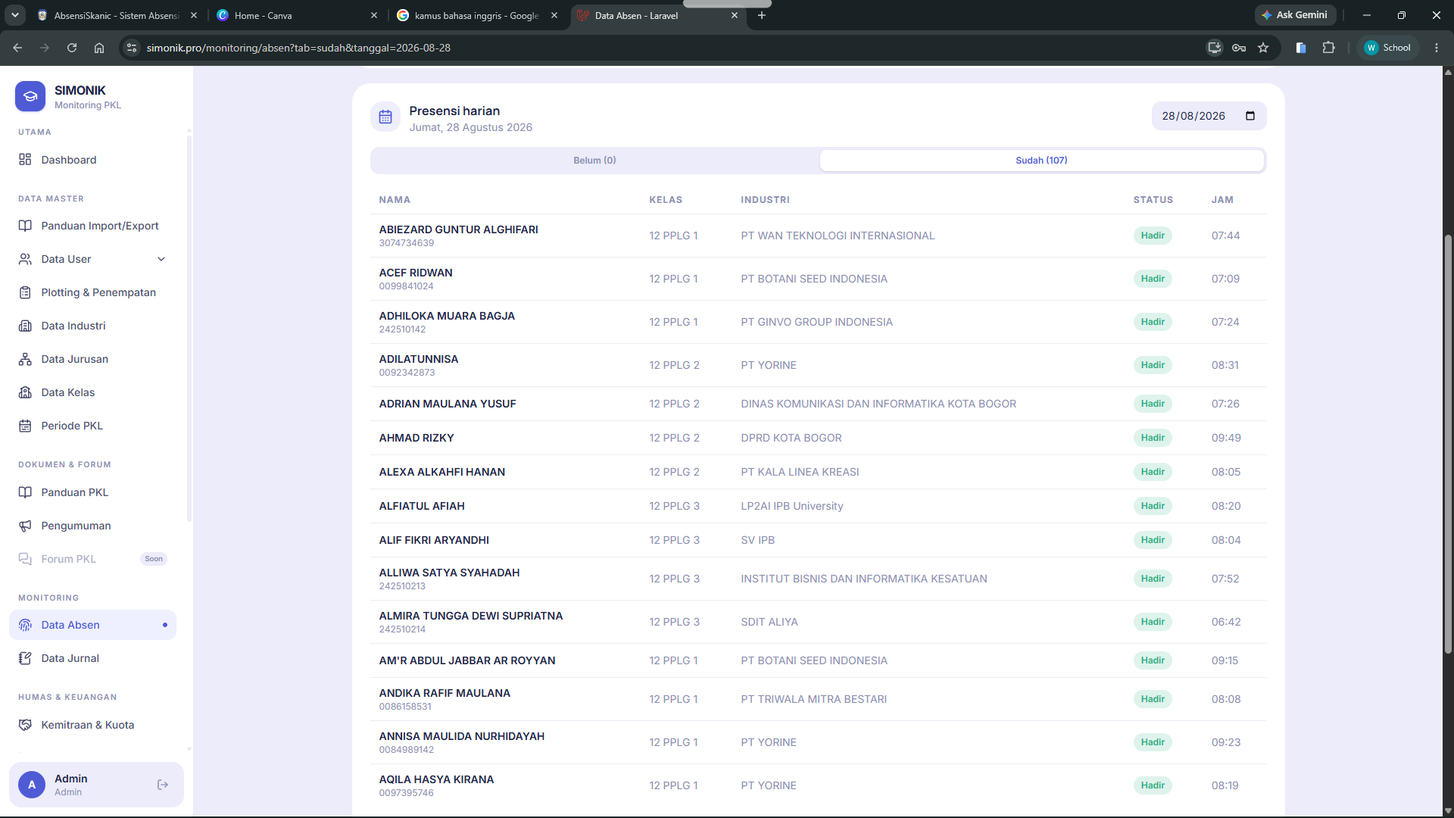 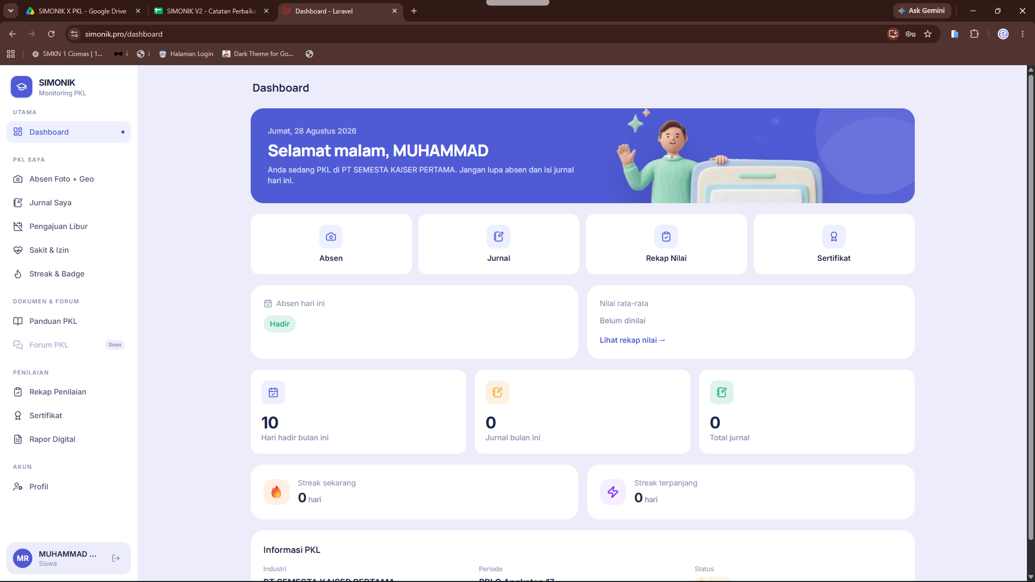
 | PKL-005 | 27/08/2026 | Penambahan Fitur | Anulir presensi pada (Button) Presensikan | Pembimbing Industri, Pembimbing Sekolah | Menu Data Absen | Pembimbing Industri & Pembimbing Sekolah belum bisa melakukan (anulir) presensi berdasarkan murid yang PKL di tempat industri tersebut | Kebutuhan : Pembimbing Industri & Pembimbing Sekolah bisa melakukan (anulir) presensi berdasarkan murid yang PKL di tempat industri tersebut | Penambahan fitur (Button) "Presensikan" yang bisa dilakukan oleh role Pembimbing Industri & Pembimbing Sekolah | Murid yang lupa presensi atau terlambat, bisa dipresensikan oleh pembimbing industri & Pembimbing sekolah | PRIORITAS | Done |  | 30/08/2026 | Done: tombol Presensikan tersedia untuk admin, guru pembimbing, dan pembimbing industri dalam scope masing-masing; batch melaporkan berhasil/dilewati. | 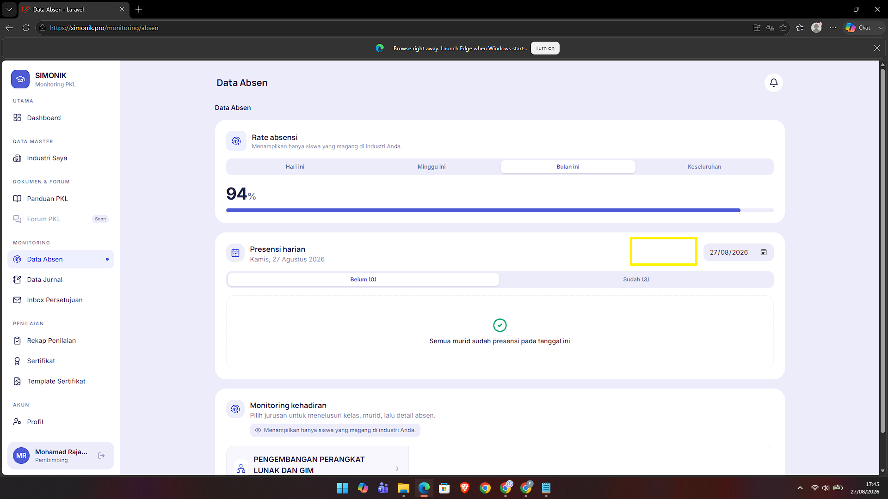
 | PKL-006 | 27/08/2026 | Perubahan Fitur | Anulir presensi pada (Button) Presensikan | Admin, Pembimbing Industri, Pembimbing Sekolah | Menu Data Absen | Menampilkan modal saat user akan melakukan anulir presensi | Kebutuhan : Admin, Pembimbing Industri & Pembimbing Sekolah bisa melakukan (anulir) presensi Masuk & Pulang | Pada modal yang tampil saat user menekan button Presensikan, terdapat 2 fungsi yaitu Button Masuk & Pulang > Pilih nama murid > Set time (Berdasarkan pilihan masuk/pulang) > Submit | User berdasarkan role yang tertulis di sel G9 dapat melakukan anulir presensi masuk/pulang dan ketika sudah disubmit dianggap sah hadir secara sistem | PRIORITAS | Done |  | 30/08/2026 | Done: modal Presensikan mendukung Masuk dan Pulang, pilihan murid, tanggal/waktu; pulang tanpa masuk, terlalu awal, overwrite, dan siswa di luar scope ditolak.
 | PKL-007 | 27/08/2026 | Penambahan Fitur | (Button) Periksa Jurnal | Pembimbing Industri, Pembimbing Sekolah | Menu Data Jurnal | Industri belum ada fitur "Periksa Jurnal" | Kebutuhan agar Industri memeriksa jurnal harian murid, sehingga murid setiap hari ada input jurnal harian | Buatkan fitur "Periksa Jurnal" harian yang dibuat oleh murid | Buatkan button warna merah apabila industri belum mengecek jurnal harian murid dengan keterangan "Belum Dilihat". Ketika sudah di klik, button berubah jadi warna hijau dengan keterangan "Sudah dilihat". Apabila jurnal harian sudah dilihat semua, maka card persentase performa jurnal harian murid dapat terlihat di akun murid juga. | PRIORITAS | Done |  | 30/08/2026 | Done: status jurnal memakai activities.verified; pemeriksa scoped dapat mengubah Belum Dilihat/Sudah Dilihat, dan persentase hanya terlihat setelah semua jurnal diperiksa. | 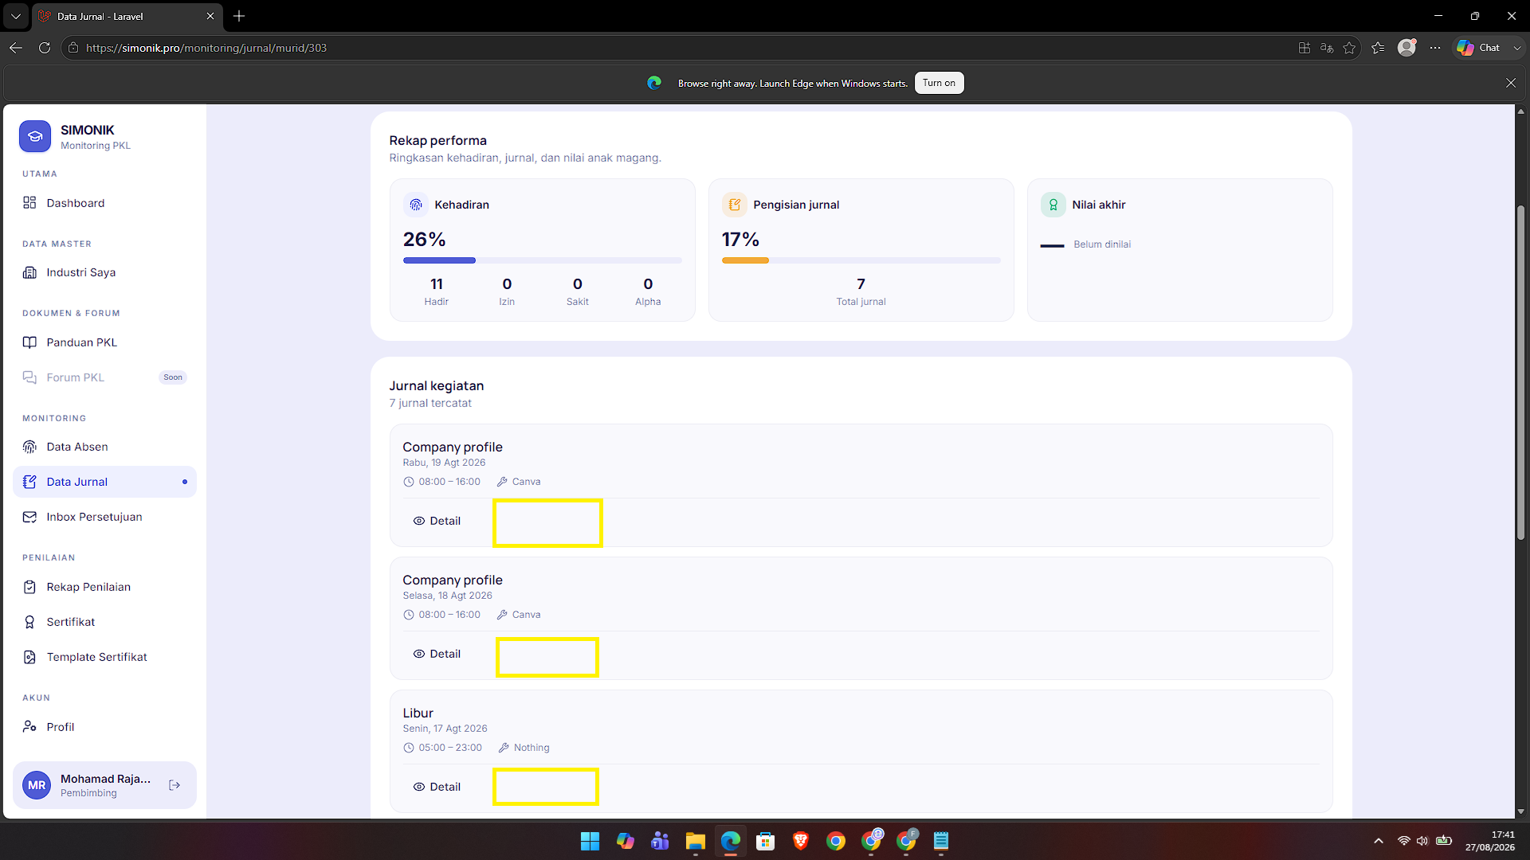
 | PKL-008 | 27/08/2026 | Penambahan Fitur | (Button) NILAI | Industri | Menu Rekap Penilaian | Industri belum bisa memberikan penilaian PKL untuk murid | Kebutuhan : Industri agar bisa memberikan penilaian PKL untuk murid | Industri bisa menginputkan 5 komponen item yang ada di aspek kemampuan teknis . Dikarenakan role position setiap anak di tempat PKL berbeda-beda, sehingga dibuatkan custom saja biar diisinya oleh industri | 1. Buatkan fitur edit teks input di bagain Aspek Teknis 2. Buatkan fitur input nilai di bagian "nilai" pada Aspek Non teknis | PRIORITAS | Done |  | 30/08/2026 | Done: pembimbing industri mengisi lima label teknis custom per siswa dan skor 0–100; guru mengisi aspek non-teknis; rapor/grade membaca nilai terbaru tanpa mengubah master. | 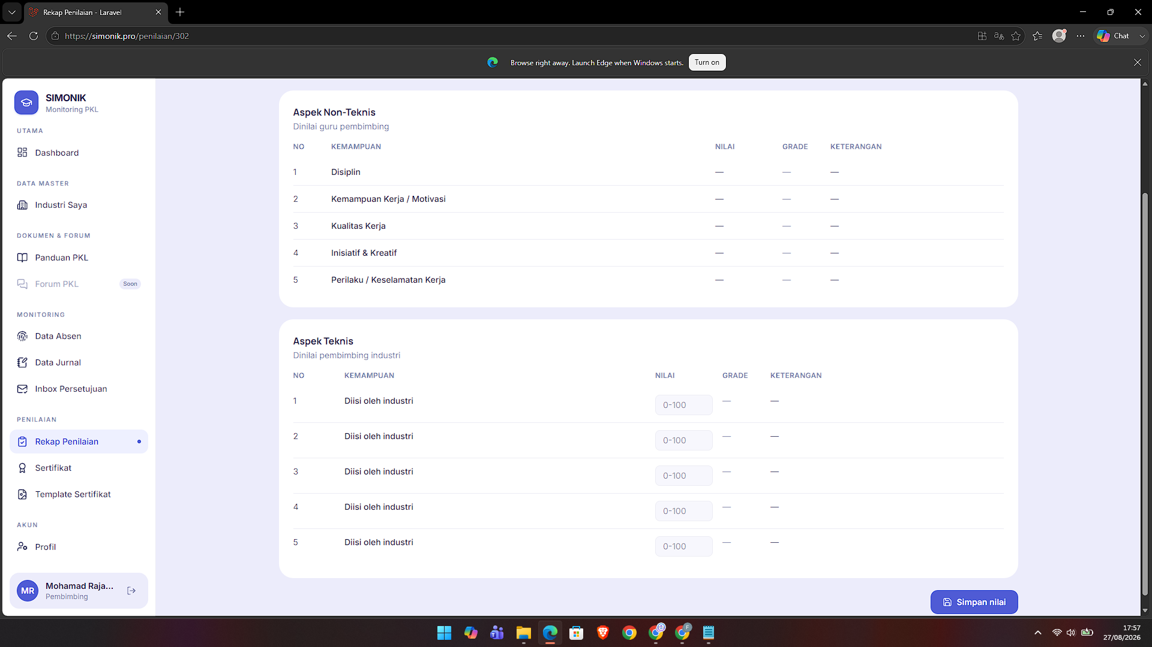
 | PKL-009 | 27/08/2026 | Penambahan Fitur | (Button) Informasi Penilaian | Industri | Menu Rekap Penilaian | Industri belum mengetahui kategori grade penilaian PKL | Kebutuhan : Industri agar mengetahui kategori grade penilaian PKL | Buatkan komponen button yang ditempatkan di sebelah kiri icon lonceng pada page https://simonik.pro/penilaian, ketika di klik akan menampilkan modal yang berisikan informasi tentang grade kategori penilaian PKL untuk ke 2 aspek (Teknis & Non Teknis) | Menampilkan modal, untuk menghilangkan modal bisa klik dibagian luar area modal atau icon close | BIASA | Done |  | Kondisional | Done: tombol informasi grade memakai helper batas yang sama dengan backend (A 80–100, B 70–79, C 60–69, D 0–59), modal dapat ditutup dengan X, Escape, dan backdrop.
 | PKL-010 | 27/08/2026 | Perubahan Urutan Menu Sidebar | Penilaian | Admin | Menu Penilaian | Urutan Menu Penilaian itu sekarang : 1. Rekap Penilaian 2. Aspek Penilaian 3. Sertifikat 4. Template Sertifikat 5. Rapor Digital | 1. Penamaan istilah "Rapor Digital". 2. Urutan sub menu penilaian belum sesuai konteks | 1. Istilah "Rapor Digital" diganti dengan "Penilaian PKL". 2. Urutan sub menu penilaian menjadi : * Aspek Penilaian * Penilaian PKL * Rekap Penilaian * Sertifikat PKL * Template Sertifikat PKL |  | BIASA | Done |  | Kondisional | Done: urutan sidebar menjadi Aspek Penilaian, Penilaian PKL, Rekap Penilaian, Sertifikat PKL, Template Sertifikat PKL; istilah Rapor Digital dihilangkan dari UI.
 | PKL-011 | 27/08/2026 | Perbaikan | Penilaian PKL | Admin, Murid, | https://simonik.pro/rapor/ | Render Penilaian PKL | Masalah di bagian : D. Rekap Kehadiran & Jurnal | 1. Hapus kolom Libur & Jurnal 2. Hapus semua kolom rata-rata |  | BIASA | Done |  | 30/08/2026 | Done: Bagian D rapor hanya Hadir/Izin/Sakit/Alpha; Libur, Jurnal, dan seluruh blok rata-rata dihapus. Nilai akhir/grade, aspek, QR, dan print tetap tersedia.
 | PKL-012 |  | Penambahan fitur | Sertifikat PKL | Admin | Menu Sertifikat | Pada menu sertifikat, terdapat tabel dengan field Aksi. yang isinya kelola sertifikat. Isi kelola sertifikat itu masih berkaitan dengan sertifikat yang dikeluarkan dari sekolah | Kebutuhan : Isi kelola sertifikat itu untuk mengumpulkan sertifikat yang dikeluarkan oleh sekolah dan sertifikat yang dikeluarkan oleh industri tempat PKL |  |  | NANTI | Done |  | Belum ditentukan | Done (regression): sertifikat sekolah/global dan industri dapat dikoleksi bersamaan; regression test sertifikat lulus.
 | PKL-013 | 27/08/2026 | Penambahan fitur | Sertifikat PKL Industri | Industri |  |  |  |  |  | NANTI | Done |  | Belum ditentukan | Done (regression): pembimbing dibatasi mengelola template/sertifikat industri miliknya; regression test scope lulus.
 | PKL-014 | 27/08/2026 | Perbaikan | Import Data User Orang Tua | Admin | Data User > Orang Tua | Import Error | Sel tidak terisi semua | 1. Buatkan kode agar sel yang kosong tidak wajib diisi 2. Buatkan kolom baru untuk kolom anak murid | Untuk kolom anak murid ini agar langsung diisi menggunakan nama lengkap murid, jadi langsung terhubung itu orang tua nya siapa dan anaknya siapa | PRIORITAS | Done |  | 30/08/2026 | Done: impor minimum Nama Anak + Nama Orang Tua + No HP, field opsional boleh kosong, exact case-insensitive, ambigu/existing link terlindungi.

